2022
Lietuvos pieno gamintojų patiekto žalio pieno kiekio* šalies pieno supirkėjams suvestinė ataskaita (2022 m. gruodžio mėn.)

Atnaujinta: 2023.01.23

Pagal gamintojų / tiekėjų grupes | Matavimo vnt. | 2021 | 2022 |  |  |  |  |  |  |  |  |  |  |  | Pokytis, proc.
 |  | gruodis | sausis | vasaris | kovas | balandis | gegužė | birželis | liepa | rugpjūtis | rugsėjis | spalis | lapkritis | gruodis | mėnesio** | metų***
Natūralaus riebumo pienas
Iš ūkininkų ir šeimos ūkių | t | 70,347.21 | 69,849.13 | 61,110.60 | 66,934.19 | 65,855.47 | 76,333.28 | 84,676.70 | 91,107.71 | 93,719.88 | 84,729.05 | 76,249.01 | 64,680.02 | 65,007.22 | 0.51 | -7.59
Iš žemės ūkio bendrovių ir įmonių* |  | 35,414.09 | 37,099.18 | 34,453.27 | 38,454.79 | 36,746.18 | 37,873.58 | 37,234.69 | 38,724.88 | 38,678.40 | 36,196.15 | 36,245.81 | 35,711.63 | 37,898.57 | 6.12 | 7.02
Bendras kiekis* |  | 105,761.30 | 106,948.31 | 95,563.87 | 105,388.98 | 102,601.65 | 114,206.85 | 121,911.38 | 129,832.59 | 132,398.28 | 120,925.20 | 112,494.81 | 100,391.65 | 102,905.78 | 2.50 | -2.70
Vidutinis pieno riebumas1) | % | 4.44 | 4.37 | 4.35 | 4.39 | 4.37 | 4.25 | 4.13 | 4.03 | 4.00 | 4.19 | 4.38 | 4.46 | 4.45 | -0.22 | 0.23
Vidutinis pieno baltymingumas2) |  | 3.54 | 3.49 | 3.48 | 3.48 | 3.45 | 3.42 | 3.37 | 3.29 | 3.31 | 3.46 | 3.55 | 3.53 | 3.51 | -0.57 | -0.85
Bazinių rodiklių pienas3)
Iš ūkininkų ir šeimos ūkių | t | 92,945.60 | 90,560.28 | 78,707.61 | 86,709.10 | 84,224.75 | 95,419.78 | 103,149.46 | 107,488.75 | 110,050.86 | 106,131.68 | 99,692.28 | 85,393.71 | 85,067.82 | -0.38 | -8.48
Iš žemės ūkio bendrovių ir įmonių* |  | 47,597.78 | 48,971.43 | 45,338.70 | 50,955.25 | 48,393.40 | 48,971.86 | 46,593.15 | 47,272.59 | 47,546.22 | 46,765.38 | 48,510.62 | 48,135.02 | 51,149.10 | 6.26 | 7.46
Bendras kiekis* |  | 140,543.37 | 139,531.71 | 124,046.30 | 137,664.35 | 132,618.15 | 144,391.64 | 149,742.61 | 154,761.33 | 157,597.07 | 152,897.06 | 148,202.90 | 133,528.73 | 136,216.92 | 2.01 | -3.08

Pastaba: duomenys pateikti pagal Pieno supirkimo ir pardavimo mėnesio ataskaitą PS-2.
1) ir 2) svertinis;
3) bazinių rodiklių pienas (riebumas – 3,4 %, baltymingumas – 3,0 %), perskaičiuotas pagal metodiką, patvirtintą Lietuvos Respublikos žemės ir miškų ūkio ministerijos 1998 m. vasario mėn. 12 d. įsakymu Nr. 67.
* į kiekio apskaičiavimą įtrauktas Lietuvos pieno supirkėjų supirktas žalio pieno kiekis iš šalies pieno gamintojų ir Lietuvos pieno perdirbimo įmonėse gauto (primelžto) žalio pieno kiekis, skirtas perdirbti įmonių viduje;
** lyginant 2022 m. gruodžio mėn. su lapkričio mėn.; *** lyginant 2022 m. gruodžio mėn. su 2021 m. gruodžio mėn.
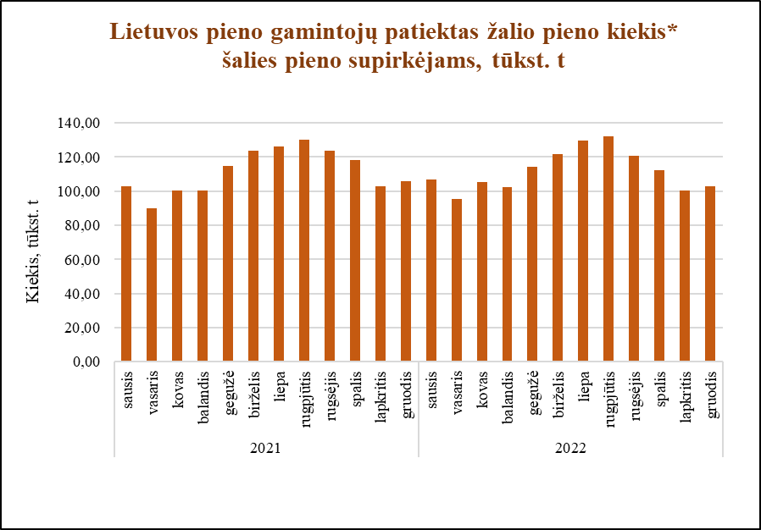

Šaltinis ŽŪDC (LŽŪMPRIS)

© VĮ Žemės ūkio duomenų centras (ŽŪDC)
Naudojant VĮ Žemės ūkio duomenų centro informaciją, būtina nurodyti informacijos šaltinį.

